P100206001
检验规范 |  |  |  |  |  |  |  |  |  |  |  | 重要度 区分 | □ 安全部件 ■ 重要部件 £ 一般部件

1
2
3
4
5
6
7
项目 |  | DS206 |  | 产品名称 |  | 冷凝器芯体 | 产品编号 |  |  | P100206001 |  | 文本编号 | WI080701-206-5946 |  |  | 版本 | A/0
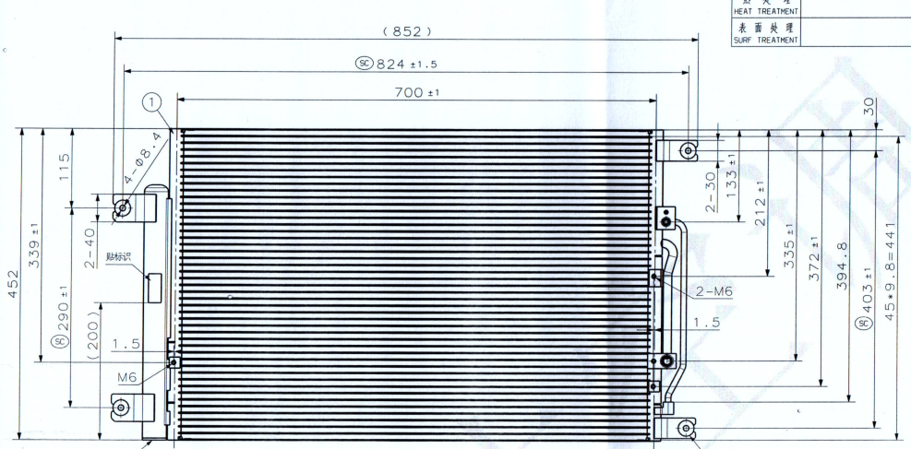 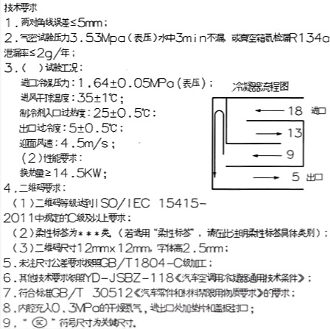 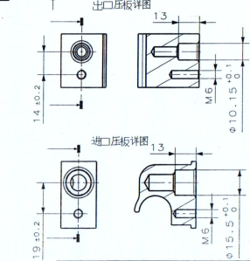 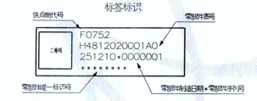

9
8
分 级 | 序 号 |  | 检验项目 |  | 检验标准 |  |  | 特殊特性 | 检验工具 | 检验容量 | 检验频率 |  |  | 控制方法 |  | 反应计划

制程检验 | 1 |  | 外观 |  | 其它技术要求参照YD-JSBZ-118《汽车空调用冷凝器通用技术条件》。 |  |  |  | 目测 | 1件 | 2小时/次 |  |  | 首检，巡检记录单 |  | 返工，隔离
 | 2 |  | 尺寸单位mm |  | ① 824±1.5 |  |  |  | 卷尺 | 1件 | 2小时/次
 | 3 |  |  |  | ② 403±1 |  |  |  | 高度尺 | 1件 | 2小时/次
 | 4 |  |  |  | ③ 290±1 |  |  |  | 高度尺 | 1件 | 2小时/次
 | 5 |  |  |  | ④ 133±1 |  |  |  | 高度尺 | 1件 | 2小时/次
 | 6 |  |  |  | ⑤212±1 |  |  |  | 高度尺 | 1件 | 2小时/次
 | 7 |  |  |  | ⑥335±1 |  |  |  | 高度尺 | 1件 | 2小时/次
 | 8 |  |  |  | ⑦372±1 |  |  |  | 高度尺 | 1件 | 2小时/次
 | 9 |  |  |  | ⑧15.5+0.1 0 |  |  |  | 通止规 | 1件 | 2小时/次
 | 10 |  |  |  | ⑨10.15+0.1 0 |  |  |  | 通止规 | 1件 | 2小时/次
 | 11 |  |  |  | 对角线≤5mm |  |  |  | 卷尺 | 1件 | 2小时/次
 | 12
 | 13
 | 14
 | 15 |  | 空间尺寸 |  | 符合工装 |  |  |  | 目测 | 1件

A/0 | 2026.03.02 |  |  | 首次检验规范 |  |  | 夏国平 |  |  |  | 仪达智能热管理科技（马鞍山)有限公司
 |  |  |  |  |  |  |  |  |  |  | 编制 |  | 审核 |  | 批准
序号 | 更改日期 |  |  | 更 改 理 由 |  |  | 签名

P100206003集流管
检验规范 |  |  |  |  |  |  |  |  |  |  |  | 重要度 区分 | □ 安全部件 ■ 重要部件 £ 一般部件

3
4
5
1
2
7
6
项目 |  | DS206 |  | 产品名称 |  | 集流管 | 产品编号 |  |  | P100206003 |  | 文本编号 | WI080701-206-5947 |  |  | 版本 | A/0
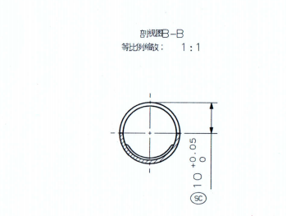 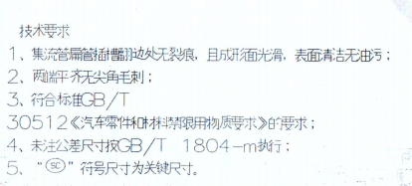 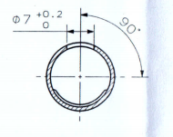 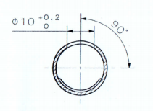

9

8

11
10
分 级 | 序 号 |  | 检验项目 |  | 检验标准 |  |  | 特殊特性 | 检验工具 | 检验容量 | 检验频率 |  |  | 控制方法 |  | 反应计划

制程检验 | 1 |  | 外观 |  | 1.集流管扁管插槽翻边处无裂痕；且成形面光滑，表面清洁无油污； |  |  |  | 目测 | 1件 | 2小时/次 |  |  | 首检，巡检记录单 |  | 返工，隔离
 | 2 |  | 尺寸单位mm |  | ①45-1.8+0.1 +0.05 |  |  |  | 通止规 | 1件 | 2小时/次
 | 3 |  |  |  | ② 16+0.1 +0.05 |  |  |  | 游标卡尺 | 1件 | 每批/次
 | 4 |  |  |  | ③1.6+0.1 +0.05 |  |  |  | 通止规 | 1件 | 每批/次
 | 5 |  |  |  | ④ 53.2±0.2 |  |  |  | 游标卡尺 | 1件 | 2小时/次
 | 6 |  |  |  | ⑤268.8±0.2 |  |  |  | 高度尺 | 1件 | 2小时/次
 | 7 |  |  |  | ⑥10+0.05 0 |  |  |  | 通止规 | 1件 | 3小时/次
 | 8 |  |  |  | ⑦10.4±0.2 |  |  |  | 游标卡尺 | 1件 | 2小时/次
 | 9 |  |  |  | ⑧7+0.2 0 |  |  |  | 游标卡尺 | 1件 | 2小时/次
 | 10 |  |  |  | ⑨10+0.2 0 |  |  |  | 游标卡尺 | 1件 | 2小时/次
 | 11 |  |  |  | ⑩287.9±0.2 |  |  |  | 高度尺 | 1件 | 2小时/次
11
 | 12 |  |  |  | 44.1±0.2 |  |  |  | 游标卡尺 | 1件 | 2小时/次

A/0 | 2026.01.31 |  |  | 首次检验规范 |  |  | 夏国平 |  |  |  | 仪达智能热管理科技（马鞍山)有限公司
 |  |  |  |  |  |  |  |  |  |  | 编制 |  | 审核 |  | 批准
序号 | 更改日期 |  |  | 更 改 理 由 |  |  | 签名

P100206002
检验规范 |  |  |  |  |  |  |  |  |  |  |  | 重要度 区分 | □ 安全部件 ■ 重要部件 £ 一般部件

项目 |  | DS204 |  | 产品名称 |  | 冷凝器芯体总成 | 产品编号 |  |  | P100204013 |  | 文本编号 |  |  |  | 版本 | A/0
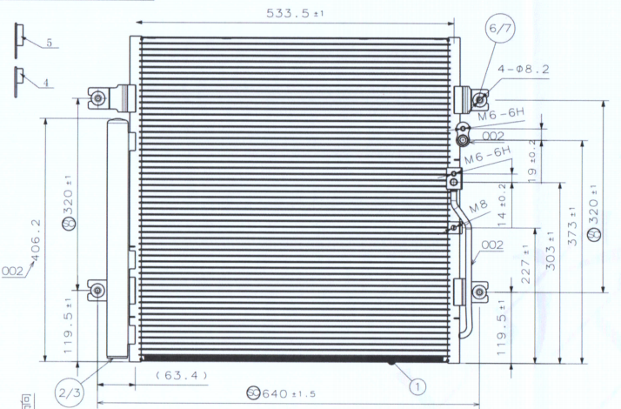 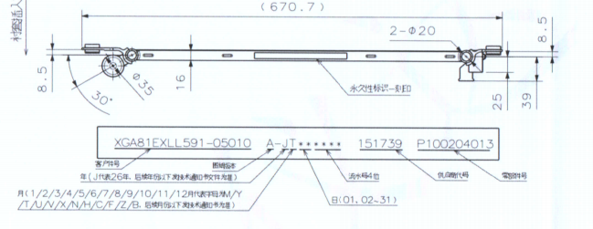 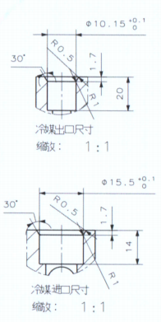
1
2
3
4
5
6

9
7
8
分 级 | 序 号 |  | 检验项目 |  | 检验标准 |  |  | 特殊特性 | 检验工具 | 检验容量 | 检验频率 |  |  | 控制方法 |  | 反应计划

制程检验 | 1 |  | 外观 |  | 其它技术要求参照YD-JSBZ-118《汽车空调用冷凝器通用技术条件》。 |  |  |  | 目测 | 1件 | 2小时/次 |  |  | 首检，巡检记录单 |  | 返工，隔离
 | 2 |  | 尺寸单位mm |  | ① 320±1 |  |  |  | 高度尺 | 1件 | 2小时/次
 | 3 |  |  |  | ②320±1 |  |  |  | 高度尺 | 1件 | 2小时/次
 | 4 |  |  |  | ③ 640±1.5 |  |  |  | 卷尺 | 1件 | 2小时/次
 | 5 |  |  |  | ④ 119.5±1 |  |  |  | 高度尺 | 1件 | 2小时/次
 | 6 |  |  |  | ⑤227±1 |  |  |  | 高度尺 | 1件 | 2小时/次
 | 7 |  |  |  | ⑥373±1 |  |  |  | 高度尺 | 1件 | 2小时/次
 | 9 |  |  |  | ⑦10.15+0.1 0 |  |  |  | 通止规 | 1件 | 2小时/次
 | 10 |  |  |  | ⑧15.5+0.1 0 |  |  |  | 通止规 | 1件 | 2小时/次
 | 11 |  |  |  | 对角线≤5mm |  |  |  | 卷尺 | 1件 | 2小时/次
 | 12
 | 13
 | 14
 | 15

A/0 | 2026.03.19 |  |  | 首次检验规范 |  |  | 韩志伟 |  |  |  | 仪达智能热管理科技（马鞍山)有限公司
 |  |  |  |  |  |  |  |  |  |  | 编制 |  | 审核 |  | 批准
序号 | 更改日期 |  |  | 更 改 理 由 |  |  | 签名

P100206004集流管
检验规范 |  |  |  |  |  |  |  |  |  |  |  | 重要度 区分 | □ 安全部件 ■ 重要部件 £ 一般部件

1
6
7
8
项目 |  | DS206 |  | 产品名称 |  | 集流管 | 产品编号 |  |  | P100206004 |  | 文本编号 | WI080701-206-5948 |  |  | 版本 | A/0
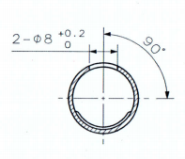

9

2
3
4

5
10
11
分 级 | 序 号 |  | 检验项目 |  | 检验标准 |  |  | 特殊特性 | 检验工具 | 检验容量 | 检验频率 |  |  | 控制方法 |  | 反应计划

制程检验 | 1 |  | 外观 |  | 1.集流管扁管插槽翻边处无裂痕；且成形面光滑，表面清洁无油污； |  |  |  | 目测 | 1件 | 2小时/次 |  |  | 首检，巡检记录单 |  | 返工，隔离
 | 2 |  | 尺寸单位mm |  | ① 16+0.1 +0.05 |  |  |  | 通止规 | 1件 | 2小时/次
 | 3 |  |  |  | ② 1.6+0.1 +0.05 |  |  |  | 通止规 | 1件 | 2小时/次
 | 4 |  |  |  | ③53.7±0.2 |  |  |  | 游标卡尺 | 1件 | 每批/次
 | 5 |  |  |  | ④ 141.9±0.2 |  |  |  | 游标卡尺 | 1件 | 每批/次
 | 6 |  |  |  | ⑤452±0.2 |  |  |  | 高度尺 | 1件 | 每批/次
 | 7 |  |  |  | ⑥45-1.8+0.1 +0.05 |  |  |  | 通止规 | 1件 | 2小时/次
 | 8 |  |  |  | ⑦10.4±0.2 |  |  |  | 游标卡尺 | 1件 | 2小时/次
 | 9 |  |  |  | ⑧9.8±0.2 |  |  |  | 游标卡尺 | 1件 | 2小时/次
 | 10 |  |  |  | ⑨8+0.2 0 |  |  |  | 游标卡尺 | 1件 | 2小时/次
 | 11 |  |  |  | ⑩32±0.2 |  |  |  | 游标卡尺 | 1件 | 2小时/次
11
 | 12 |  |  |  | 95±0.2 |  |  |  | 游标卡尺 | 1件 | 2小时/次

A/0 | 2026.01.31 |  |  | 首次检验规范 |  |  | 夏国平 |  |  |  | 仪达智能热管理科技（马鞍山)有限公司
 |  |  |  |  |  |  |  |  |  |  | 编制 |  | 审核 |  | 批准
序号 | 更改日期 |  |  | 更 改 理 由 |  |  | 签名

P100206006翅片
检验规范 |  |  |  |  |  |  |  |  |  |  |  | 重要度 区分 | □ 安全部件 ■ 重要部件 £ 一般部件

项目 |  | DS206 |  | 产品名称 |  | 翅片 | 产品编号 |  |  | P100204006 |  | 文本编号 | WI080701-204-5949 |  |  | 版本 | A/0
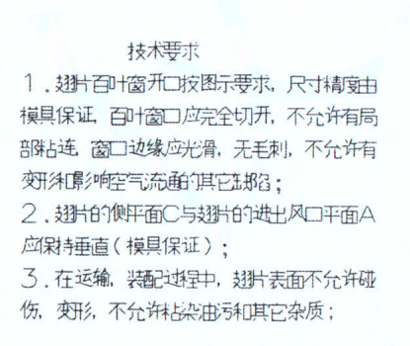 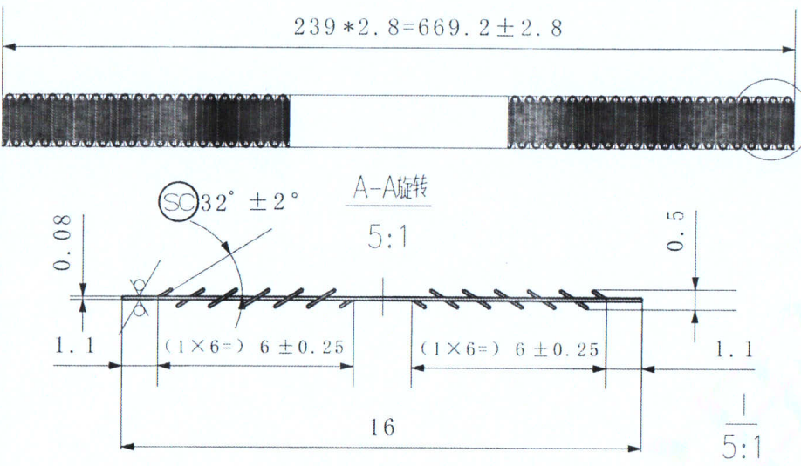 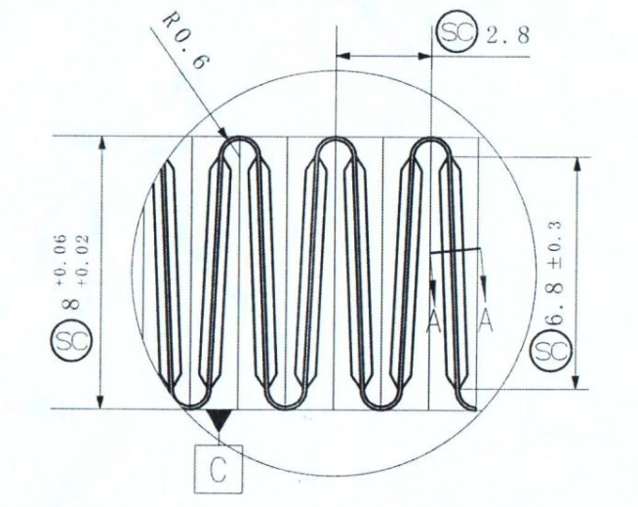

1
2
3
4

分 级 | 序 号 |  | 检验项目 |  | 检验标准 |  |  | 特殊特性 | 检验工具 | 检验容量 | 检验频率 |  |  | 控制方法 |  | 反应计划

制程检验 | 1 |  | 外观 |  | 1.翅片百叶窗开口按图示，尺寸精度由模具保证，百叶窗应完全切开，不允许有局部黏连，窗口边缘应光滑，无毛刺，不允许有变形影响客气流通的其它缺陷； |  |  |  | 目测 | 1件 | 2小时/次 |  |  | 首检，巡检记录单 |  | 返工，隔离
 | 2 |  | 尺寸单位mm |  | ① 669.2±2.8 |  |  |  | 卷尺 | 1件 | 2小时/次
 | 3 |  |  |  | ②32°±2° |  |  |  | 散热带检查仪 | 1件 | 每批/次
 | 4 |  |  |  | ③8+0.06 +0.02 |  |  |  | 公法线千分尺 | 1件 | 2小时/次
 | 5 |  |  |  | ④2.8 |  |  |  | 散热带检查仪 | 1件 | 2小时/次

A/0 | 2026.01.31 |  |  | 首次检验规范 |  |  | 夏国平 |  |  |  | 仪达智能热管理科技（马鞍山)有限公司
 |  |  |  |  |  |  |  |  |  |  | 编制 |  | 审核 |  | 批准
序号 | 更改日期 |  |  | 更 改 理 由 |  |  | 签名

